5 月
地域交流センター「まんまる」は、日本財団「子ども第三の居場所事業」の拠点として、
5月9日（月）から地域開放いたします。
地域のみなさま・子どもたち・職員にとっても、優しいまるい心でつながれる居場所をつくります。
マークのある日が地域開放日です。
まんまるDay 月曜日・土曜日 9時30分～１１時３０分 １４時～１７時 対象：どなたでも ままと 子育て相談
水曜日 9時30分～11時30分
まんまるKids 水曜日・金曜日 14時～16時45分 対象：子どもたち ★放課後の遊び場です
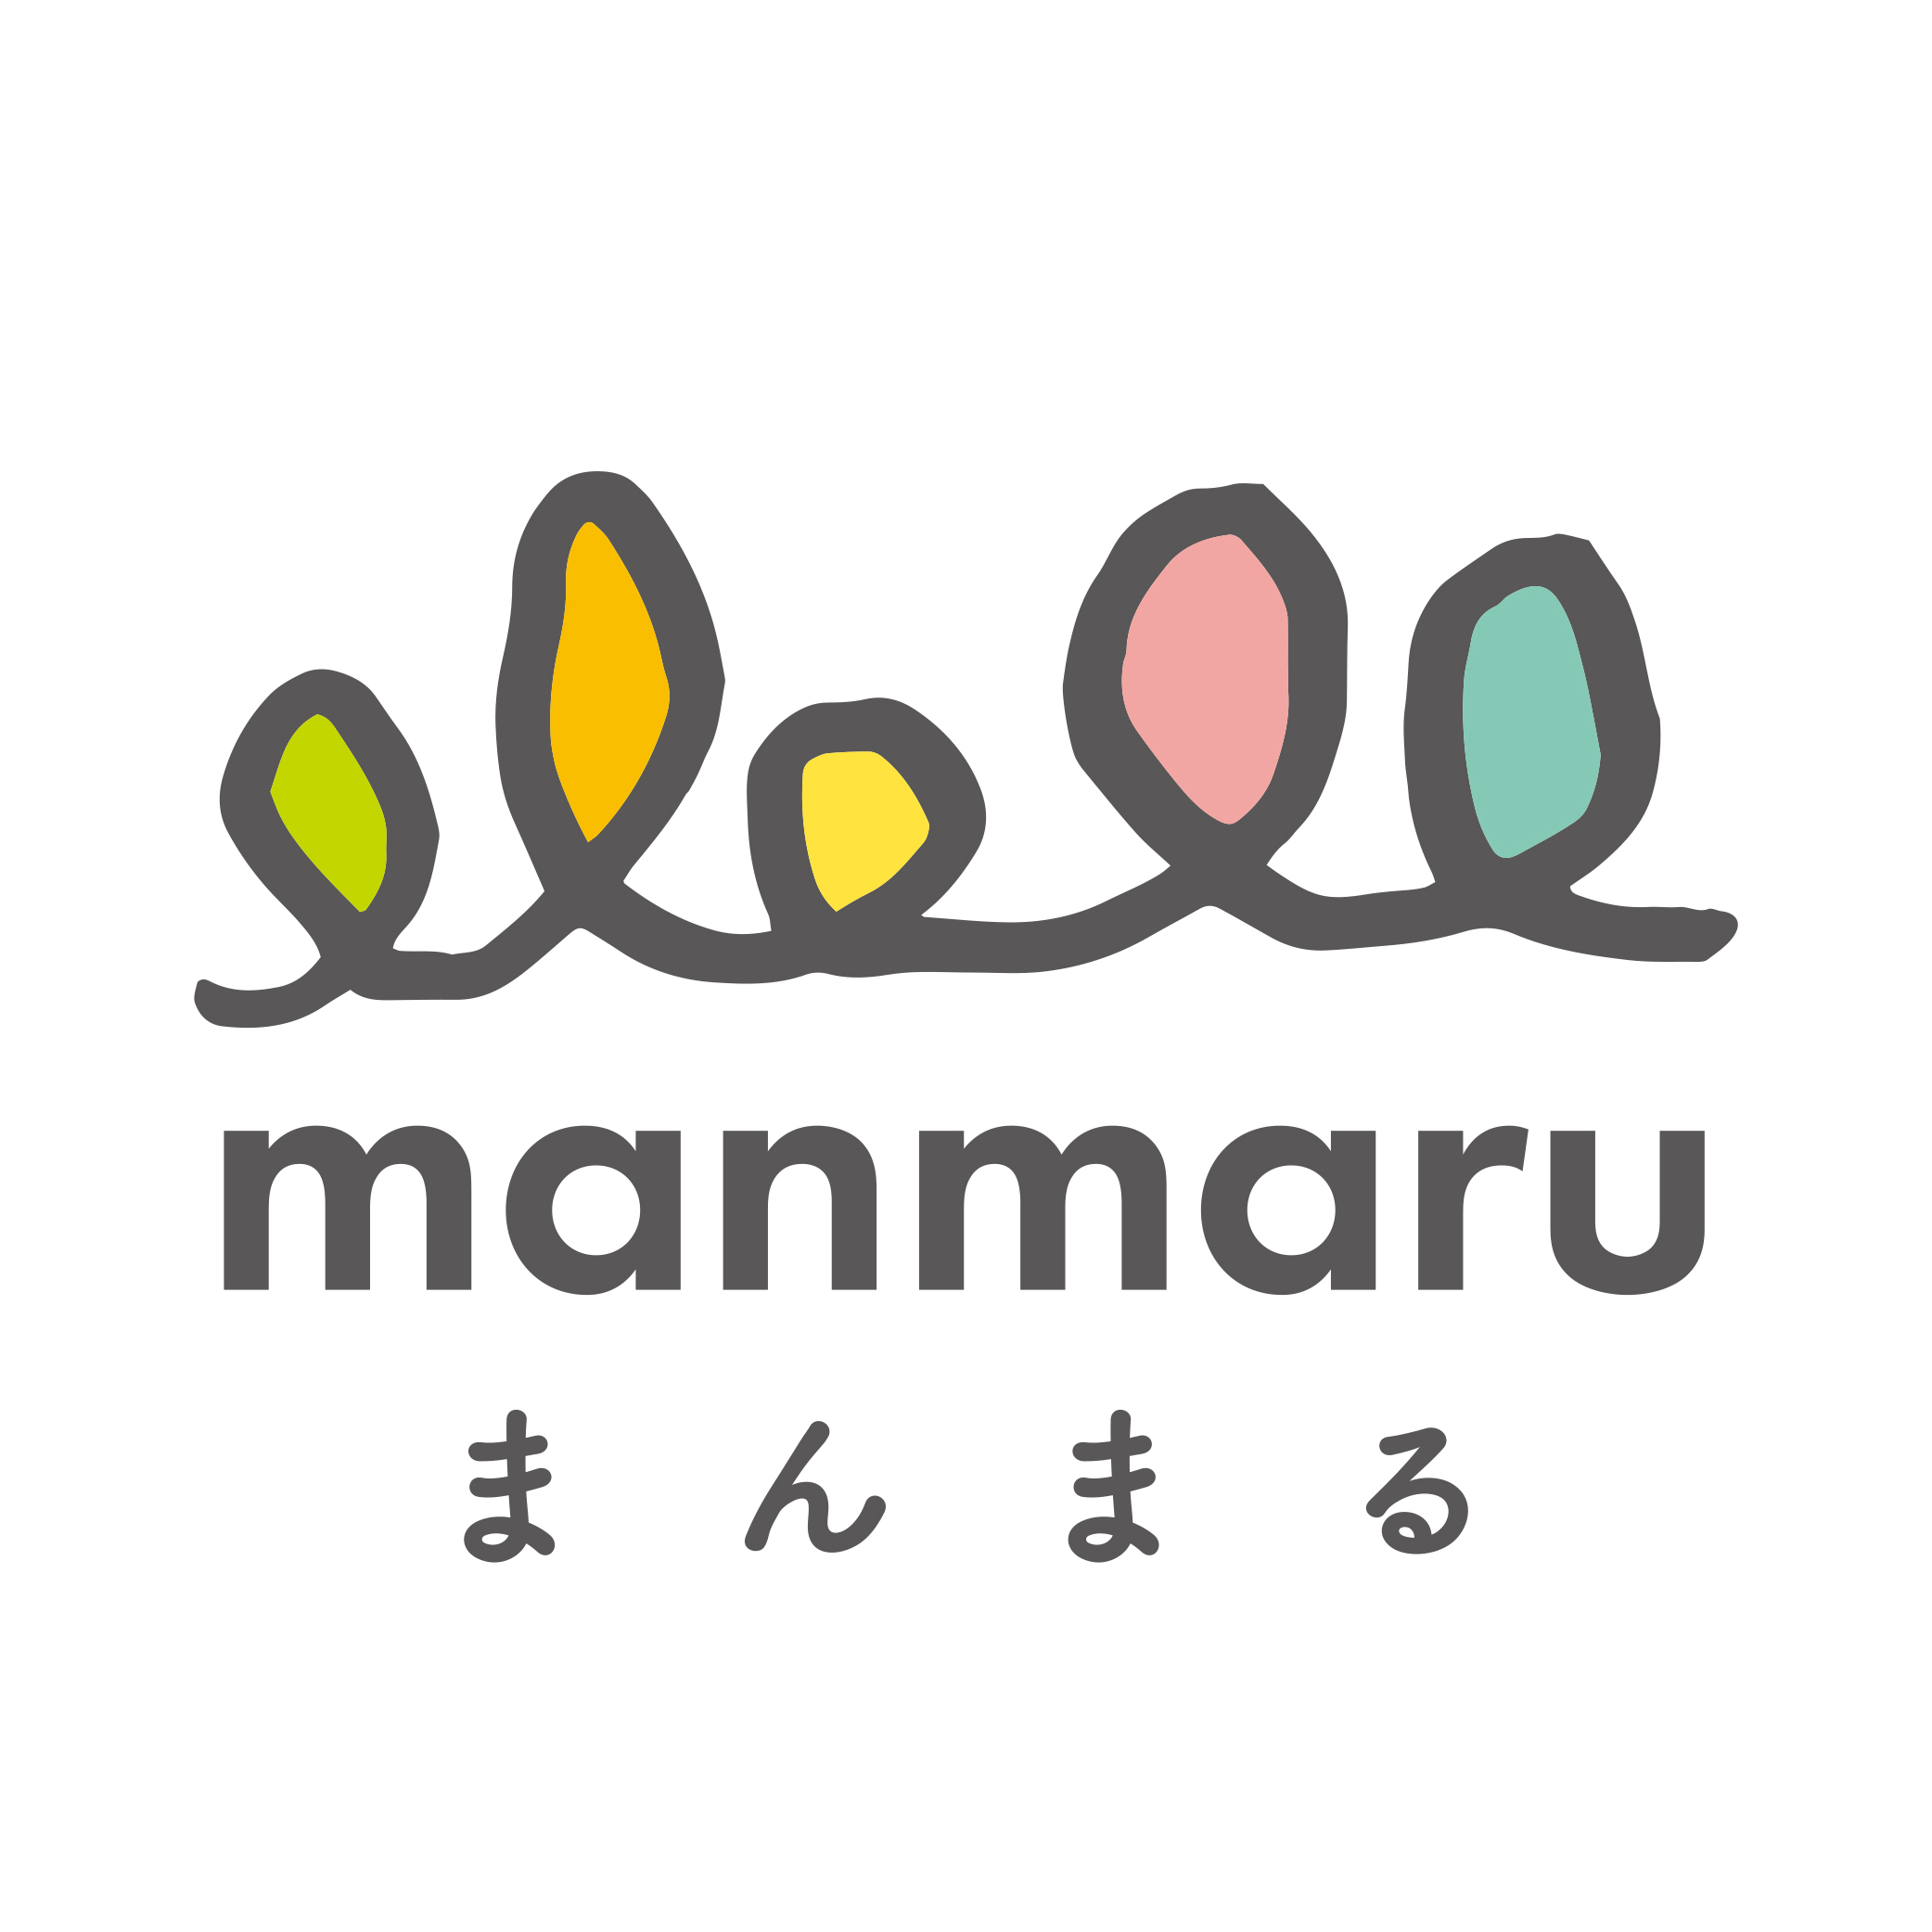 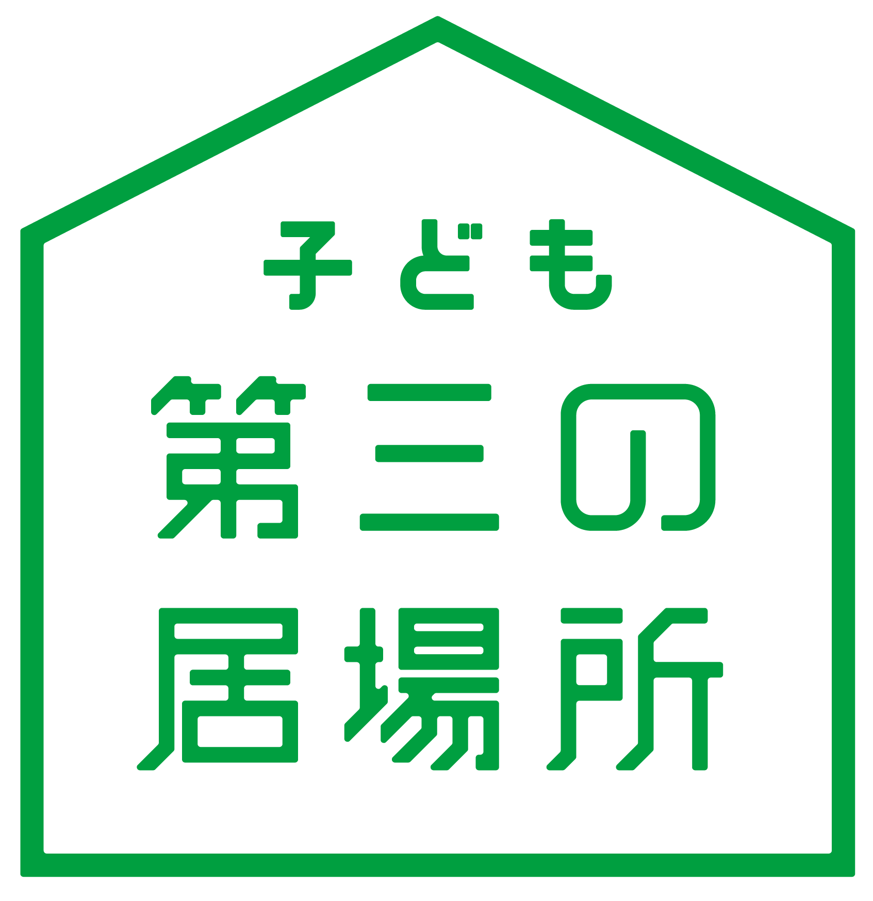 2022年5月
月曜日 | 火曜日 | 水曜日 | 木曜日 | 金曜日 | 土曜日 | 日曜日
2022-04-25 | 2022-04-26 | 2022-04-27 | 2022-04-28 | 2022-04-29 | 2022-04-30 | 2022-05-01

2022-05-02 | 2022-05-03 | 2022-05-04 | 2022-05-05 | 2022-05-06 | 2022-05-07 | 2022-05-08
 | 憲法記念日 | みどりの日 | こどもの日
2022-05-09 | 2022-05-10 | 2022-05-11 | 2022-05-12 | 2022-05-13 | 2022-05-14 | 2022-05-15
オープン ❣ |  |  |  |  |  | 親子まつり
2022-05-16 | 2022-05-17 | 2022-05-18 | 2022-05-19 | 2022-05-20 | 2022-05-21 | 2022-05-22
 |  |  |  | キャプテンヤス ポケモン折り紙 道場
2022-05-23 | 2022-05-24 | 2022-05-25 | 2022-05-26 | 2022-05-27 | 2022-05-28 | 2022-05-29

2022-05-30 | 2022-05-31 | メモ
 |  | コロナ禍のため、定員23人とさせていただきます。 来園の際は、来館者名簿のご記入にご協力お願いいたします。

5 月 (学園用)
地域交流センター「まんまる」は、日本財団「子ども第三の居場所事業」の拠点として、5月9日（月）から地域開放いたします。
地域のみなさま・子どもたち・職員にとっても、優しいまるい心でつながれる居場所をつくります。
マークのある日が地域開放日です。
まんまるDay 月曜日・土曜日 9時30分～１１時３０分 １４時～１６時45分 対象：どなたでも ままと 子育て相談
水曜日 9時30分～11時30分
まんまるKids 水曜日・金曜日 14時～16時45分 対象：子どもたち ★放課後の遊び場です まんまるたいむ 第２・４火曜日
2022年5月
月曜日 | 火曜日 | 水曜日 | 木曜日 | 金曜日 | 土曜日 | 日曜日
2022-04-25 | 2022-04-26 | 2022-04-27 | 2022-04-28 | 2022-04-29 | 2022-04-30 | 2022-05-01

2022-05-02 | 2022-05-03 | 2022-05-04 | 2022-05-05 | 2022-05-06 | 2022-05-07 | 2022-05-08
 | 憲法記念日 | みどりの日 | こどもの日
2022-05-09 | 2022-05-10 | 2022-05-11 | 2022-05-12 | 2022-05-13 | 2022-05-14 | 2022-05-15
オープン ❣ |  |  |  |  |  | 親子まつり
2022-05-16 | 2022-05-17 | 2022-05-18 | 2022-05-19 | 2022-05-20 | 2022-05-21 | 2022-05-22
 |  |  |  | キャプテンヤス ポケモン折り紙 道場
2022-05-23 | 2022-05-24 | 2022-05-25 | 2022-05-26 | 2022-05-27 | 2022-05-28 | 2022-05-29
 |  |  |  |  | 石原小運動会
2022-05-30 | 2022-05-31 | メモ
 |  | コロナ禍のため、定員23人とさせていただきます。 来園の際は、来館者名簿のご記入にご協力お願いいたします。

6 月
まんまるDay 月曜日・土曜日 9時30分～１１時３０分 １４時～１６時45分 対象：どなたでも ままと 子育て相談 AM
水曜日 9時30分～11時30分
まんまるKids 水曜日・金曜日 14時～16時45分 対象：子どもたち ★放課後の遊び場です まんまるたいむ 月2回火曜日 対象：学園の子どもたち
 | 2022年6月
 | 月曜日 | 火曜日 | 水曜日 | 木曜日 | 金曜日 | 土曜日 | 日曜日
 | 2022-05-30 | 2022-05-31 | 2022-06-01 | 2022-06-02 | 2022-06-03 | 2022-06-04 | 2022-06-05

 | 2022-06-06 | 2022-06-07 | 2022-06-08 | 2022-06-09 | 2022-06-10 | 2022-06-11 | 2022-06-12
4 |  | 小1～小3宿題対応 | リフレッシュヨガ 9：45～10：45 フルートライブ 16～
 | 2022-06-13 | 2022-06-14 | 2022-06-15 | 2022-06-16 | 2022-06-17 | 2022-06-18 | 2022-06-19
 |  |  |  |  | キャプテンヤスのポケモン折り紙道場14～ | 臨時休館
 | 2022-06-20 | 2022-06-21 | 2022-06-22 | 2022-06-23 | 2022-06-24 | 2022-06-25 | 2022-06-26

 | 2022-06-27 | 2022-06-28 | 2022-06-29 | 2022-06-30 | 2022-07-01 | 2022-07-02 | 2022-07-03
 |  | 小1～3宿題対応 | リフレッシュヨガ 9：45～10：45
 | 2022-07-04 | 2022-07-05 | メモ
 |  |  | コロナ禍のため、定員23人とさせていただきます。 来園の際は、来館者名簿のご記入にご協力お願いいたします。

7 月
まんまるDay 月曜日・土曜日 9時30分～１１時３０分 １４時～１６時45分 対象：どなたでも ままと 子育て相談 AM
水曜日 9時30分～11時30分
まんまるKids 水曜日・金曜日 14時～16時45分 対象：子どもたち ★放課後の遊び場です まんまるたいむ 月2回火曜日 対象：学園の子どもたち
2022年7月
月曜日 | 火曜日 | 水曜日 | 木曜日 | 金曜日 | 土曜日 | 日曜日
2022-06-27 | 2022-06-28 | 2022-06-29 | 2022-06-30 | 2022-07-01 | 2022-07-02 | 2022-07-03

2022-07-04 | 2022-07-05 | 2022-07-06 | 2022-07-07 | 2022-07-08 | 2022-07-09 | 2022-07-10
 |  | 9:30～ままと 15時～ 自然発見！ダンゴムシの秘密をさぐろう
2022-07-11 | 2022-07-12 | 2022-07-13 | 2022-07-14 | 2022-07-15 | 2022-07-16 | 2022-07-17
 | 小1～小3 宿題対応 | 9：45～ リフレッシュヨガ（要申込） 16時～子どもたちに音楽を届けるプロジェクト「ピアノとヴァイオリンの生演奏」 |  | 14時～キャプテンヤスのポケモン折り紙道場「レベルアップして伝説のポケモンに挑戦しよう！」
2022-07-18 | 2022-07-19 | 2022-07-20 | 2022-07-21 | 2022-07-22 | 2022-07-23 | 2022-07-24
臨時休館 |  | 9:30～ままと |  | 14：30～ DVD上映会 何を観ようか？リクエスト募集中！ |  | AMまんまる 貸出し中
2022-07-25 | 2022-07-26 | 2022-07-27 | 2022-07-28 | 2022-07-29 | 2022-07-30 | 2022-07-31
 |  |  | PMまんまる 貸出し中 |  | 15時～100％純粋な精油でつくる「虫よけスプレー」ワークショップ（要申込）
2022-08-01 | 2022-08-02 | メモ
 |  | コロナ禍のため、定員23人とさせていただきます。 来園の際は、来館者名簿のご記入にご協力お願いいたします。 まんまるKids：人数が多くなった場合には小学生低学年を優先させていただきます。

8 月
まんまるDay 月曜日・水曜日・土曜日 9時30分～１１時３０分 １４時～17時 対象：どなたでも
ままと 子育て相談 AM
まんまるKids 水曜日・金曜日 14時～16時45分 対象：子どもたち ★放課後の遊び場です
まんまるたいむ 月2回火曜日 対象：学園の子どもたち
2022年8月
月曜日 | 火曜日 | 水曜日 | 木曜日 | 金曜日 | 土曜日 | 日曜日
2022-08-01 | 2022-08-02 | 2022-08-03 | 2022-08-04 | 2022-08-05 | 2022-08-06 | 2022-08-07

2022-08-08 | 2022-08-09 | 2022-08-10 | 2022-08-11 | 2022-08-12 | 2022-08-13 | 2022-08-14
 |  | AMままと |  |  | 午後から休館
2022-08-15 | 2022-08-16 | 2022-08-17 | 2022-08-18 | 2022-08-19 | 2022-08-20 | 2022-08-21
 |  | 休館（8/13PM～8/21）
2022-08-22 | 2022-08-23 | 2022-08-24 | 2022-08-25 | 2022-08-26 | 2022-08-27 | 2022-08-28
 | まんまる貸し出しPM | キッズ体操 14：30～ |  | ポケモン折り紙 道場 14～ | 休館 | お笑いライブ16～
2022-08-29 | 2022-08-30 | 2022-08-31 | 2022-09-01 | 2022-09-02 | 2022-09-03 | 2022-09-04

○お知らせ○ ・9月から毎週月曜日は9時半～17時まで通してオープンします。軽食持ち込み可。 ※コロナの状況によっては利用内容が変更になることもありますので、ご了承ください。 ・9月7日（水）9時45分～リフレッシュヨガ教室 15時30分～100万人のクラシックライブ開催決定 ・9月21日（水）9時45分～リフレッシュヨガ教室 15時30分～調布市読み語りの会による紙芝居等

9 月
まんまるDay 月曜日・水曜日・土曜日 9時30分～１１時３０分 １４時～17時 対象：どなたでも
ままと 子育て相談 AM
まんまるKids 水曜日・金曜日 14時～16時45分 対象：子どもたち ★放課後の遊び場です
まんまるたいむ 月2回火曜日 対象：学園の子どもたち
2022年9月
月曜日 | 火曜日 | 水曜日 | 木曜日 | 金曜日 | 土曜日 | 日曜日
2022-08-29 | 2022-08-30 | 2022-08-31 | 2022-09-01 | 2022-09-02 | 2022-09-03 | 2022-09-04

2022-09-05 | 2022-09-06 | 2022-09-07 | 2022-09-08 | 2022-09-09 | 2022-09-10 | 2022-09-11
月曜日のみ9:30～17:00まで通してオープンします。 |  | リフレッシュヨガ教室9:45～ 100万人のクラシックライブ15:30～
2022-09-12 | 2022-09-13 | 2022-09-14 | 2022-09-15 | 2022-09-16 | 2022-09-17 | 2022-09-18
 |  | ままと ９:３０～ |  | ポケモン折り紙 道場 14～
2022-09-19 | 2022-09-20 | 2022-09-21 | 2022-09-22 | 2022-09-23 | 2022-09-24 | 2022-09-25
休館 |  | リフレッシュヨガ教室9:45～ 読み語りの会15:30～ |  | 休館
2022-09-26 | 2022-09-27 | 2022-09-28 | 2022-09-29 | 2022-09-30 | 2022-10-01 | 2022-10-02
アロマワークショップ美肌クリーム作り10：00～ |  | ままと ９:３０～
2022-10-03 | 2022-10-04 | メモ
○お知らせ○ ・9月から毎週月曜日は9時半～17時まで通してオープンします。軽食持ち込み可。 ※コロナの状況によっては利用内容が変更になることもありますので、ご了承ください。

10 月
まんまるDay 月曜日・水曜日・土曜日 9時30分～１１時３０分 １４時～17時 対象：どなたでも ままと 子育て相談 AM
まんまるKids 水曜日・金曜日 14時～16時45分 対象：子どもたち ★放課後の遊び場です まんまるたいむ 月2回火曜日 対象：学園の子どもたち
2022年10月
月曜日 | 火曜日 | 水曜日 | 木曜日 | 金曜日 | 土曜日 | 日曜日
2022-09-26 | 2022-09-27 | 2022-09-28 | 2022-09-29 | 2022-09-30 | 2022-10-01 | 2022-10-02

2022-10-03 | 2022-10-04 | 2022-10-05 | 2022-10-06 | 2022-10-07 | 2022-10-08 | 2022-10-09

2022-10-10 | 2022-10-11 | 2022-10-12 | 2022-10-13 | 2022-10-14 | 2022-10-15 | 2022-10-16
休館 |  | リフレッシュヨガ9：45～ |  |  |  | お笑いライブ16～
2022-10-17 | 2022-10-18 | 2022-10-19 | 2022-10-20 | 2022-10-21 | 2022-10-22 | 2022-10-23
 |  | ままと |  | ポケモン折り紙道場 |  | まんまる 貸し出し
2022-10-24 | 2022-10-25 | 2022-10-26 | 2022-10-27 | 2022-10-28 | 2022-10-29 | 2022-10-30
ままと | まんまる 貸し出し | リフレッシュヨガ9：45～ |  |  | 休館
2022-10-31 | 2022-11-01 | メモ
アロマワークショップ10～ |  | ★9月より、月曜日は9時半～17時までご利用いただけます。軽食持ち込み可。ただしコロナの感染状況によっては変更になる場合もあります。 ★11月26日（土）オペラミニコンサート第1部16時～第2部19時～も予定しています。

11 月
まんまるDay 月曜日・水曜日・土曜日 9時30分～１１時３０分 １４時～17時 対象：どなたでも ままと 子育て相談 AM
まんまるKids 水曜日・金曜日 14時～16時45分 対象：子どもたち ★放課後の遊び場です まんまるたいむ 月1～2回火曜日 対象：学園の子どもたち
2022年11月
月曜日 | 火曜日 | 水曜日 | 木曜日 | 金曜日 | 土曜日 | 日曜日
2022-10-31 | 2022-11-01 | 2022-11-02 | 2022-11-03 | 2022-11-04 | 2022-11-05 | 2022-11-06

2022-11-07 | 2022-11-08 | 2022-11-09 | 2022-11-10 | 2022-11-11 | 2022-11-12 | 2022-11-13
まんまる 貸し出しのため休館 |  | リフレッシュヨガ 9：45～
2022-11-14 | 2022-11-15 | 2022-11-16 | 2022-11-17 | 2022-11-18 | 2022-11-19 | 2022-11-20
 |  | ままと9:30～ アロマワークショップ10～ |  | ポケモン折り紙道場
2022-11-21 | 2022-11-22 | 2022-11-23 | 2022-11-24 | 2022-11-25 | 2022-11-26 | 2022-11-27
ままと9:30～ | まんまる 貸し出し | 祝日のため 休館 |  |  | ミニオペラコンサート 第1部16時～ 第2部19時～ | まんまる 貸し出し
2022-11-28 | 2022-11-29 | 2022-11-30 | 2022-12-01 | 2022-12-02 | 2022-12-03 | 2022-12-04
 |  | リフレッシュヨガ 9:45～ ままと 9:30～
★月曜日は9時半～17時までご利用いただけます。軽食持ち込み可。ただしコロナの感染状況によっては変更になる場合もあります。

12 月
まんまるDay 月曜日・水曜日・土曜日 9時30分～１１時３０分 １４時～17時 対象：どなたでも ままと 子育て相談 AM
まんまるKids 水曜日・金曜日 14時～16時45分 対象：子どもたち ★放課後の遊び場です まんまるたいむ 月1～2回火曜日 対象：学園の子どもたち
Merry Christmas💛
まんまるに来たらアドベントツリーにシールを貼って、みんなでクリスマスツリーを完成させましょう！
2022年12月
月曜日 | 火曜日 | 水曜日 | 木曜日 | 金曜日 | 土曜日 | 日曜日
2022-11-28 | 2022-11-29 | 2022-11-30 | 2022-12-01 | 2022-12-02 | 2022-12-03 | 2022-12-04
 |  |  |  | 臨時閉館 プログラミングワークショップ開催のため
2022-12-05 | 2022-12-06 | 2022-12-07 | 2022-12-08 | 2022-12-09 | 2022-12-10 | 2022-12-11
9:30～ままと |  | リフレッシュヨガ9:45～
2022-12-12 | 2022-12-13 | 2022-12-14 | 2022-12-15 | 2022-12-16 | 2022-12-17 | 2022-12-18
9:30～ままと |  | 9:45～リフレッシュヨガ 15～100万人のクラシックライブ | まんまる貸し出し | 15～海賊団クリスマスパーティ | AMロミロミマッサージ | AMまんまる貸出 15～ポケモンカード大会
2022-12-19 | 2022-12-20 | 2022-12-21 | 2022-12-22 | 2022-12-23 | 2022-12-24 | 2022-12-25
10:00～アロマワークショップ |  | 9:30～ままと | まんまる貸し出し | Merry Christmas💛
2022-12-26 | 2022-12-27 | 2022-12-28 | 2022-12-29 | 2022-12-30 | 2022-12-31 | 2023-01-01
 | まんまる 貸し出し | 9:30～ままと | 休館
2023-01-02 | 2023-01-03 | メモ
 | 1月5日 まで | ★月曜日は9時半～17時までご利用いただけます。軽食持ち込み可。ただしコロナの感染状況によっては変更になる場合もあります。

